Landsbankinn í hnotskurn
Landsbankinn í hnotskurn
30.6.2023

Landsbankinn hf. er stærsta fjármálafyrirtæki landsins með víðtækasta útibúanetið. Landsbankinn veitir einstaklingum, fyrirtækjum og fjárfestum trausta og alhliða fjármálaþjónustu sem byggir á langtíma viðskiptasamböndum. Kjarninn í starfsemi bankans er viðskiptabankastarfsemi til handa einstaklingum og fyrirtækjum og býður Landsbankinn þjónustu á sviði markaðsviðskipta og eignastýringar.
Landsbankinn hf. var stofnaður 7. október 2008 en saga forvera hans nær allt aftur til ársins 1886.
Ríkissjóður Íslands á 98,2% hlut í bankanum og alls eru hluthafar um 852.
Lilja Björk Einarsdóttir er bankastjóri Landsbankans.
Um Landsbankann |  | Efnahagur | 2023-06-30 | 2022-12-31 | 2023-06-30 | 2022-12-31
 |  |  | ISKm |  | EURm
 |  | Eignir samtals | 1,896,369 | 1,787,024 | 12,744 | 11,796
 |  | Útlán og kröfur á viðskiptavini | 1,595,392 | 1,544,360 | 10,722 | 10,194
 |  | Útlán og kröfur á lánastofnanir | 31,628 | 28,621 | 213 | 189
 |  | Markaðsskuldabréf og önnur verðbréf með föstum tekjum | 116,515 | 125,265 | 783 | 827

 |  | Hlutabréf og önnur verðbréf með breytilegum tekjum | 15,504 | 19,106 | 104 | 126
 |  | Innlán frá viðskiptavinum | 1,012,482 | 967,863 | 6,804 | 6,389
 |  | Skuldir við lánastofnanir og Seðlabanka | 22,132 | 6,634 | 149 | 44
 |  | Lántaka | 493,201 | 476,864 | 3,315 | 3,148
 |  | Víkjandi lántaka | 34,698 | 21,753 | 233 | 144
 |  | Eigið fé | 285,060 | 279,091 | 1,916 | 1,842
 |  | Eiginfjárhlutfall | 25.3% | 24.7%
 |  | Hlutfall útlána til viðskiptavina af innlánum | 157.4% | 159.6%

Viðskiptavinir og útibú | 30.6.2023 | Rekstrarreikningur | 2023-06-30 | 2022-06-30 | 2023-06-30 | 2022-06-30
 |  |  | ISKm |  | EURm
Einstaklingar | 123,406 | Rekstrartekjur samtals | 34,477 | 22,832 | 229 | 162
Fyrirtæki | 16,638 | Hagnaður tímabilsins | 14,473 | 5,557 | 96 | 39
Útibú og afgreiðslur | 35 | Arðsemi eigin fjár eftir skatta | 10.3% | 4.1%
Starfsmannafjöldi | 801 | Vaxtamunur í hlutfalli af meðalstöðu heildareigna | 2.9% | 2.5%
 |  | Kostnaður sem hlutfall af tekjum (K/T) | 36.1% | 52.0%

Fjármögnun |  | Útlán og aðrar fyrirgreiðslur eftir atvinnugreinum
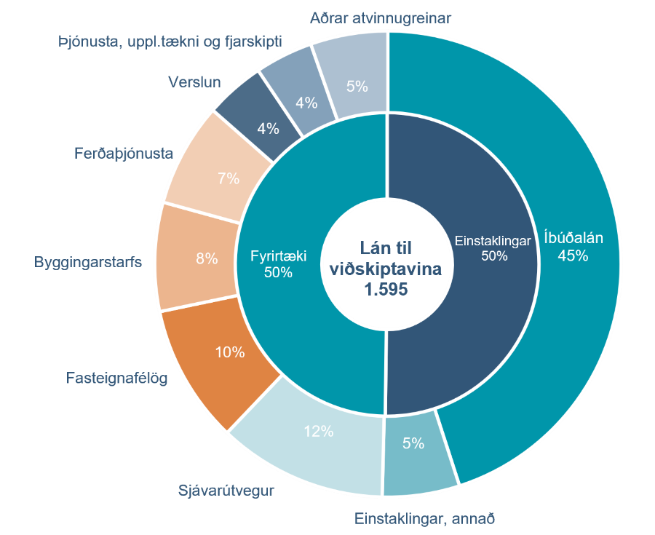
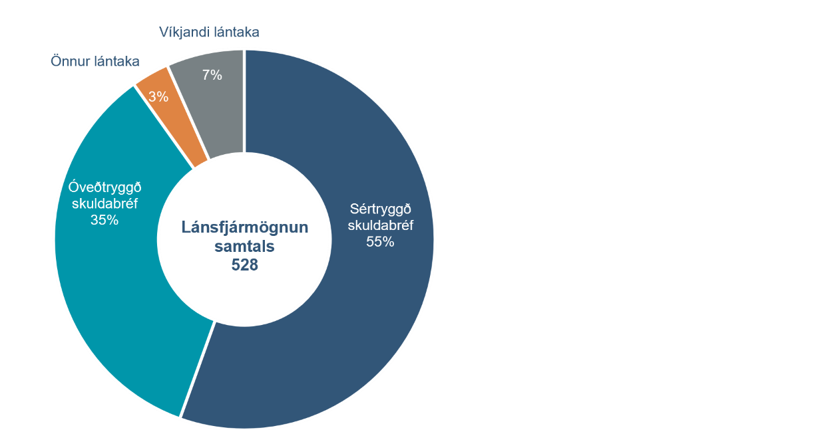

Heildarkrafa um eiginfjárgrunn |  | Eiginfjárhlutfall

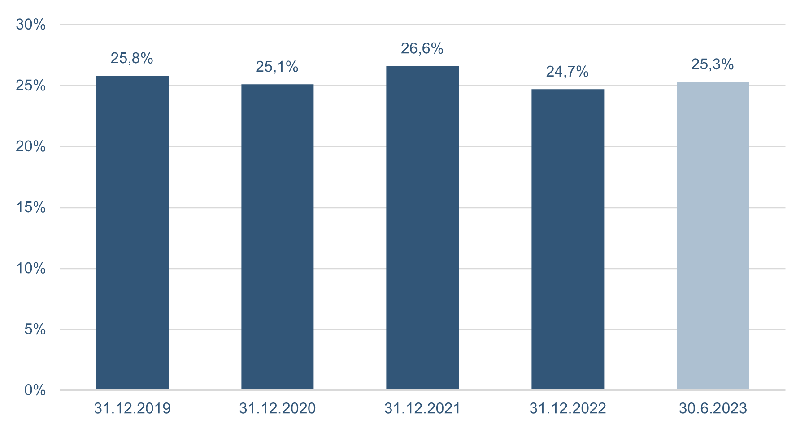
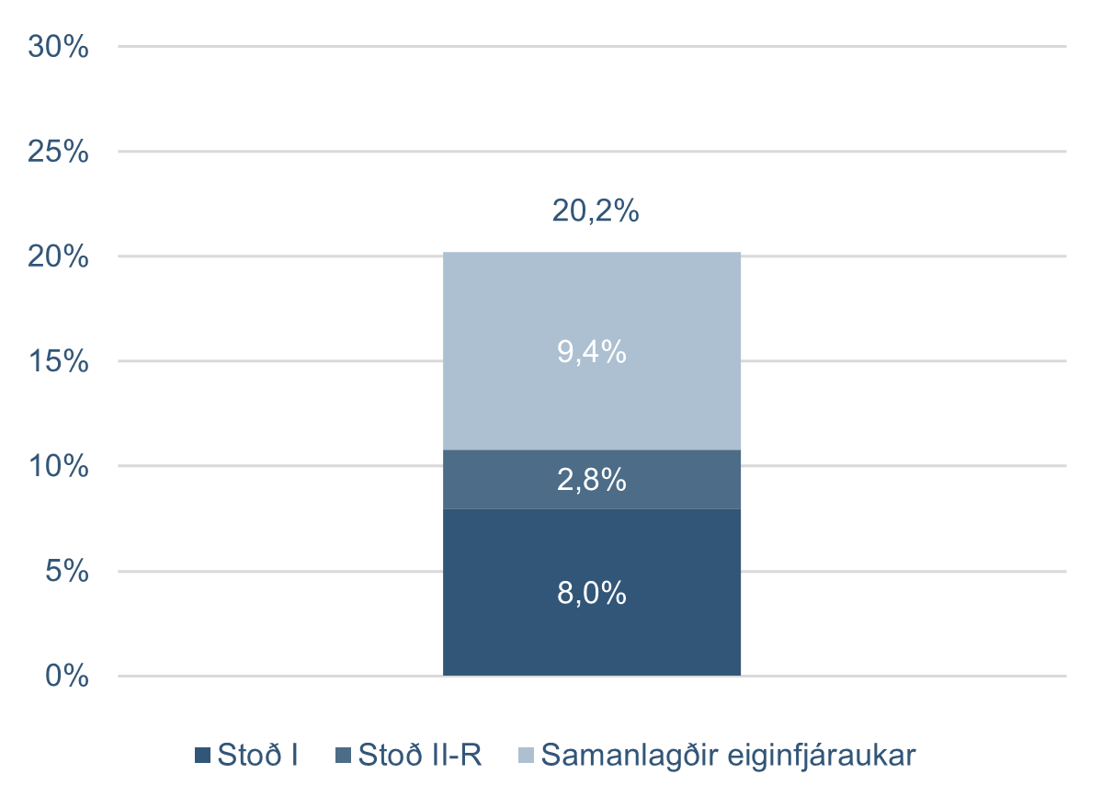

Kennitölur - ársfj
Kennitölur
Fjárhæðir í milljónum | F2 2023 | F1 2023 | F4 2022 | F3 2022 | F2 2022 | F1 2022 | F4 2021 | F3 2021 | F2 2021
Hagnaður eftir skatta | 6,717 | 7,756 | 5,677 | 5,763 | 2,341 | 3,216 | 7,322 | 7,492 | 6,487
Arðsemi eigin fjár fyrir skatta | 14.3% | 14.7% | 12.2% | 13.3% | 7.0% | 7.8% | 14.0% | 13.8% | 12.2%
Arðsemi eigin fjár eftir skatta | 9.5% | 11.1% | 8.2% | 8.5% | 3.5% | 4.7% | 10.5% | 11.0% | 9.8%
Arðsemi heildareigna eftir skatta | 1.4% | 1.7% | 1.3% | 1.3% | 0.5% | 0.7% | 1.7% | 1.8% | 1.6%
Kostnaður sem hlutfall af tekjum (K/T) | 39.5% | 33.3% | 42.0% | 43.2% | 49.3% | 54.9% | 47.6% | 37.9% | 41.7%
Hlutfall rekstrarkostnaðar af meðalstöðu heildareigna | 1.4% | 1.4% | 1.5% | 1.2% | 1.3% | 1.4% | 1.5% | 1.3% | 1.4%
Hreinar vaxtatekjur | 14,469 | 13,066 | 12,869 | 12,177 | 11,152 | 10,266 | 10,395 | 9,600 | 10,332
Vaxtamunur í hlutfalli af meðalstöðu heildareigna | 3.0% | 2.8% | 2.9% | 2.8% | 2.6% | 2.4% | 2.4% | 2.3% | 2.5%
Eiginfjárhlutfall alls | 25.3% | 25.3% | 24.7% | 24.2% | 24.9% | 24.3% | 26.6% | 24.9% | 25.1%
Eiginfjárgrunnur og hæfar skuldbindingar (e. MREL) | 35.5% | 39.4% | 40.4% | - | - | - | - | - | -
Heildareignir | 1,896,369 | 1,916,993 | 1,787,024 | 1,771,128 | 1,728,143 | 1,733,644 | 1,729,798 | 1,718,358 | 1,677,297
Hlutfall útlána til viðskiptamanna af innlánum | 157.6% | 157.4% | 159.6% | 154.6% | 154.6% | 153.5% | 154.1% | 158.2% | 157.6%
Heildarlausafjárþekja | 165% | 235% | 134% | 147% | 144% | 142% | 179% | 172% | 180%
Lausafjárþekja EUR (LCR FX til og með 2022) | 623% | 724% | 351% | 204% | 184% | 292% | 556% | 443% | 420%
Fjármögnunarþekja erlendra mynta | 136% | 145% | 132% | 142% | 136% | 143% | 142% | 122% | 140%
Ársverk í lok tímabils | 801 | 825 | 813 | 824 | 786 | 791 | 816 | 837 | 844

Aftur í efnisyfirlit

